Tabela 1
Tabela 1: Podaci o osiguranju za period od 1. januara do 31. avgusta 2023. godine
Table 1: Insurance data for the period 1 January - 31 August 2023

Šifra Code | Vrste osiguranja/ Class of Insurance | Osiguranja/ Policies |  | Štete/ Claims
 |  | Broj osiguranja/ Number of Insurance | Bruto fakturisana premija/ Gross written premium GWP (€) | Broj šteta/ Number of Claims | Riješene štete/ Settled Claims
 |  |  |  |  | Broj/ Number | Iznos/ Amount (€)
01 | Osiguranje od nezgode/ Accident insurance | 48,079 | 8,713,163 | 6,890 | 6,244 | 3,971,135
02 | Zdravstveno osiguranje/ Health insurance | 14,589 | 3,951,637 | 22,199 | 21,031 | 1,597,256
03 | Osiguranje motornih vozila/ Motor vehicle Insurance | 18,853 | 6,233,862 | 2,463 | 2,193 | 2,995,776
04 | Osiguranje šinskih vozila/ Railway rolling stock insurance | 2 | 184,150 | 0 | 0 | 0
05 | Osiguranje vazduhoplova/ Aircraft insurance | 14 | 755,232 | 1 | 0 | 0
06 | Osiguranje plovnih objekata/ Vessel insurance | 54 | 540,074 | 2 | 0 | 0
07 | Osiguranje robe u prevozu/ Goods in transit insurance | 73 | 465,127 | 115 | 114 | 17,765
08 | Osiguranje imovine od požara i drugih opasnosti/ Insurance against fire and other threats to property | 37,913 | 2,941,521 | 330 | 254 | 633,116
09 | Ostala osiguranja imovine/ Other damage to property | 27,473 | 8,857,827 | 1,453 | 1,210 | 2,149,262
10 | Osiguranje od odgovornosti za upotrebu motornih vozila/ Motor vehicles liability insurance | 285,903 | 29,565,208 | 11,422 | 9,241 | 11,952,639
11 | Osiguranje od odgovornosti za upotrebu vazduhoplova/ Aircraft liability insurance | 37 | 916,349 | 64 | 64 | 7,752
12 | Osiguranje od odgovornosti za upotrebu plovihih objekata/ Vessel liability insurance | 3,374 | 386,672 | 16 | 12 | 3,548
13 | Osiguranje od opšte odgovornosti za štetu/ General liability insurance | 3,275 | 1,817,755 | 231 | 125 | 132,127
14 | Osiguranje kredita/ Credit insurance | 10,834 | 1,062,158 | 40 | 27 | 82,773
15 | Osiguranje jemstva/ Suretyship insurance | 313 | 39,686 | 32 | 29 | 24,847
16 | Osiguranje finansijskih gubitaka/ Financial loss insurance | 4,175 | 302,878 | 292 | 281 | 35,526
17 | Osiguranje troškova pravne zaštite/ Legal expense insurance | 1,738 | 3,734 | 1 | 0 | 0
18 | Putno osiguranje/ Travel insurance | 86,640 | 979,401 | 3,888 | 3,289 | 398,244
19 | Druge vrste neživotnih osiguranja/ Other classes of non-life insurance | 25,259 | 72,032 | 7 | 6 | 335
20 | Osiguranje života/ Life insurance | 73,343 | 12,749,737 | 1,656 | 1,447 | 6,461,194
21 | Rentno osiguranje/ Annuity insurance | 142 | 14,593 | 36 | 28 | 34,109
22 | Dopunsko osiguranje lica uz osiguranje života/ Supplementary insurance in addition to life insurance | 47,319 | 1,113,021 | 601 | 431 | 349,157
23 | Druge vrste životnih osiguranje/ Other classes of life insurance | 67 | 11,792 | 1 | 1 | 0
 | UKUPNO (neživotna osiguranja, vrste 01 - 19) TOTAL (non-life insurance, lines 01 -19) | 568,598 | 67,788,465 | 49,446 | 44,120 | 24,002,100
 | UKUPNO (životna osiguranja, vrste 20 - 23) TOTAL (life insurance 20 - 23) | 120,871 | 13,889,143 | 2,294 | 1,907 | 6,844,460
 | UKUPNO / TOTAL | 689,469 | 81,677,608 | 51,740 | 46,027 | 30,846,561
Izvor/Source: ANO/ISA

Grafik 1: Učešće vrsta osiguranja u ukupnoj BFP
Chart 1: Share of classes of insurance in total GWP

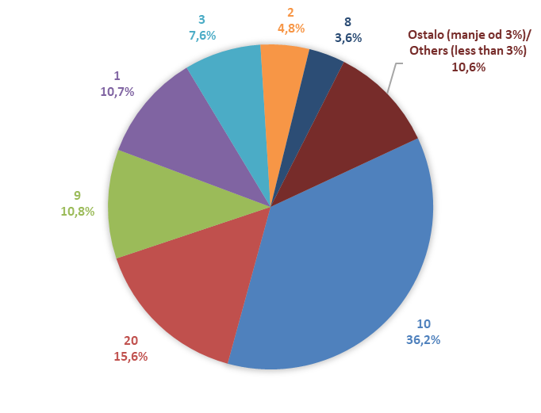

Izvor/Source: ANO/ISA

Sadržaj/Contents

